Hoja1
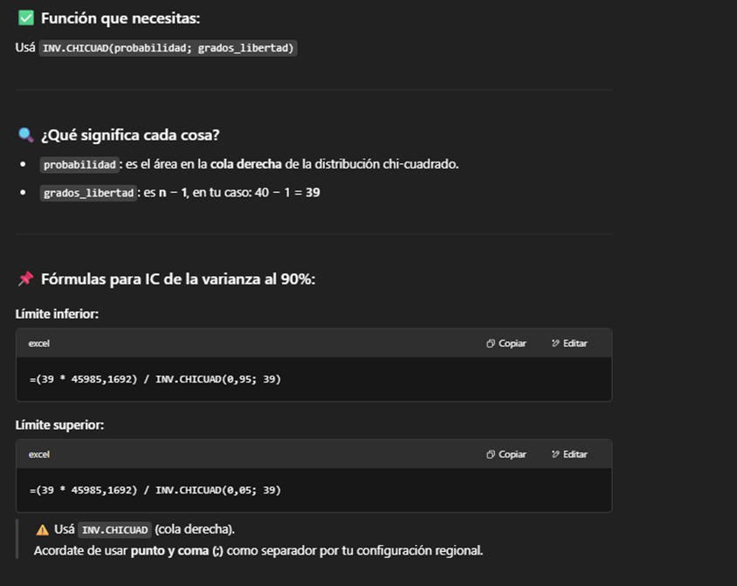
1027
1023 | IC PARA MEDIAS
904
984 | Columna1 |  | Columna1 |  | Columna1
1369
950 | Media | 1025.4 | Media | 1025.4 | Media | 1025.4
1067 | Error típico | 33.906182781 | Error típico | 33.906182781 | Error típico | 33.906182781
570 | Mediana | 1024 | Mediana | 1024 | Mediana | 1024
1436 | Moda | 950 | Moda | 950 | Moda | 950
1063 | Desviación estándar | 214.4415287 | Desviación estándar | 214.4415287 | Desviación estándar | 214.4415287
957 | Varianza de la muestra | 45985.169231 | Varianza de la muestra | 45985.169231 | Varianza de la muestra | 45985.169231
1307 | Curtosis | 0.10561611255 | Curtosis | 0.10561611255 | Curtosis | 0.10561611255
634 | Coeficiente de asimetría | -0.10872168999 | Coeficiente de asimetría | -0.10872168999 | Coeficiente de asimetría | -0.10872168999
1212 | Rango | 866 | Rango | 866 | Rango | 866
821 | Mínimo | 570 | Mínimo | 570 | Mínimo | 570
882 | Máximo | 1436 | Máximo | 1436 | Máximo | 1436
1045 | Suma | 41016 | Suma | 41016 | Suma | 41016
1047 | Cuenta | 40 | Cuenta | 40 | Cuenta | 40
942 | Nivel de confianza(90,0%) | 57.12768384 | Nivel de confianza(95,0%) | 68.581728044 | Nivel de confianza(99,0%) | 91.814999355
1178
1025 | superior 90 | 69795.46028 | superior 95 | 75818.956625 | superior 99 | 89689.610434 | <- COMANDO YA PUESTO
1021 | inferior 90 | 32863.265321 | inferior 95 | 30857.187831 | inferior 99 | 27390.698168 | (ASI LO TENES Q HACER )
906
986
1371
953 | chi2 inf | 54.572227759
1077 | chi2 sup | 25.6953904
580
1430 | PARA 90: 0,95 Y 0,05 |  | PARA 95: 0,975 Y 0,025 |  | PARA 99: 0,995 Y 0,005
1053
950
1300
630
1202
830
888
1044
1124
954
1274

